დანართი N1 - Annex N1
# | დასახელება / name | პოზიცია / position | ფოტომასალა / photo | GWP რაოდ (ცალი) / QTY (PCS) | RWC რაოდ (ცალი) / QTY (PCS) | GST რაოდ (ცალი) / QTY (PCS) | SENG რაოდ (ცალი) / QTY (PCS) | კონსოლიდირებული რაოდ (ცალი) / Consolidated QTY (PCS) | ერთ ფასი ლარი დღგ-ს ჩთ / Unit Price Gel Inc VAT | სულ ფასი ლარი დღგ-ს ჩთ / Total price Gel Inc VAT | მოწოდების ვადა / Delivery tearm | საგარანტიო პერიოდი / Guarantee | ქსოვილის სერტიფიკატი ან/და ქვეყანა / Fabric certificate and/or country
1 | კიტელი/ზაფხულის ქურთუკი / Kitel/ Summer Season coat | მუშა-ზეინკალი, მძღოლი / Workers, locksmiths, Drivers. | 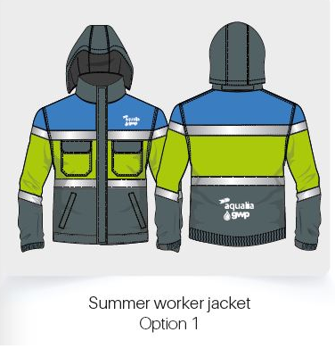 | 956 | 163 | 40 | 6 | 1165 |  | 0
2 | ჟილეტი კორპორატიული დიზაინით / Corporate waistcoat | ინჟინრის, უფროსი ინჟინერი, აღმრიცხველი, ბიზნეს ცენტრის მენეჯერი, ზონის მენეჯერი / engineer, senior engineer, counter, zone managers | 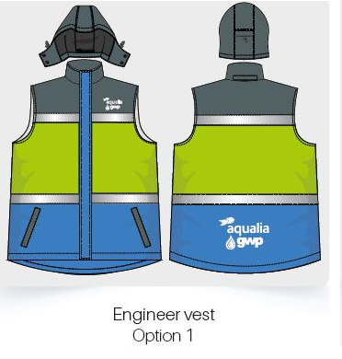 | 871 | 62 | 8 | 1 | 942 |  | 0
3 | შარვალი თხელი / Thin trousers | მუშა-ზეინკალი / Workers, locksmiths | 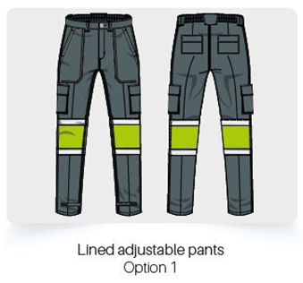 | 1030 | 223 | 40 | 6 | 1299 |  | 0
4 | შარვალი თხელი ჯიბის გარეშე / Thin trousers withour pockets | ინჟინერი, უფროსი ინჟინერი / engineer, senior engineer) |  | 379 | 67 | 8 | 1 | 455 |  | 0
5 | მაისური მოკლემკლავიანი / Short-sleeved T-short | მუშა-ზეინკალი, მძღოლი, აღმრიცხველი, შემდუღებელი / Workers, locksmiths, drivers, counters, welders. | 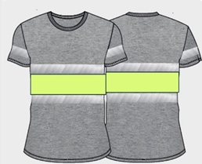 | 1975 | 296 | 80 | 12 | 2363 |  | 0
6 | მაისური მოკლემკლავიანი პოლოს სტილში - კაცისათვის / Short-sleeved Polo Style shirt for man | ინჟინრის, უფროსი ინჟინერი, ზონის მენეჯერი / engineer, senior engineer, counters | 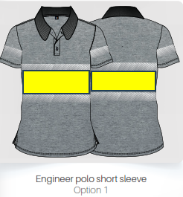 | 952 | 100 | 16 | 2 | 1070 |  | 0
 | სულ ფასი ლარი დღგ-ს ჩათვლით / Total price Gel Inc. VAT |  |  |  |  |  |  |  |  | 0

